Hinweise
Wahl-Atlas Braunschweig

In dieser Datei finden Sie die im Wahl-Atlas Braunschweig abgebildeten Wahlergebnisse auf den räumlichen Ebenen der:

 | - 175 Wahlbezirke
 | - 60 Wahl-Ortsteile
 | - 12 Stadtbezirke
 | - 8 Gemeindewahlbereiche
 | - 3 Landtagswahlkreise
 | - 81 Briefwahlbezirke

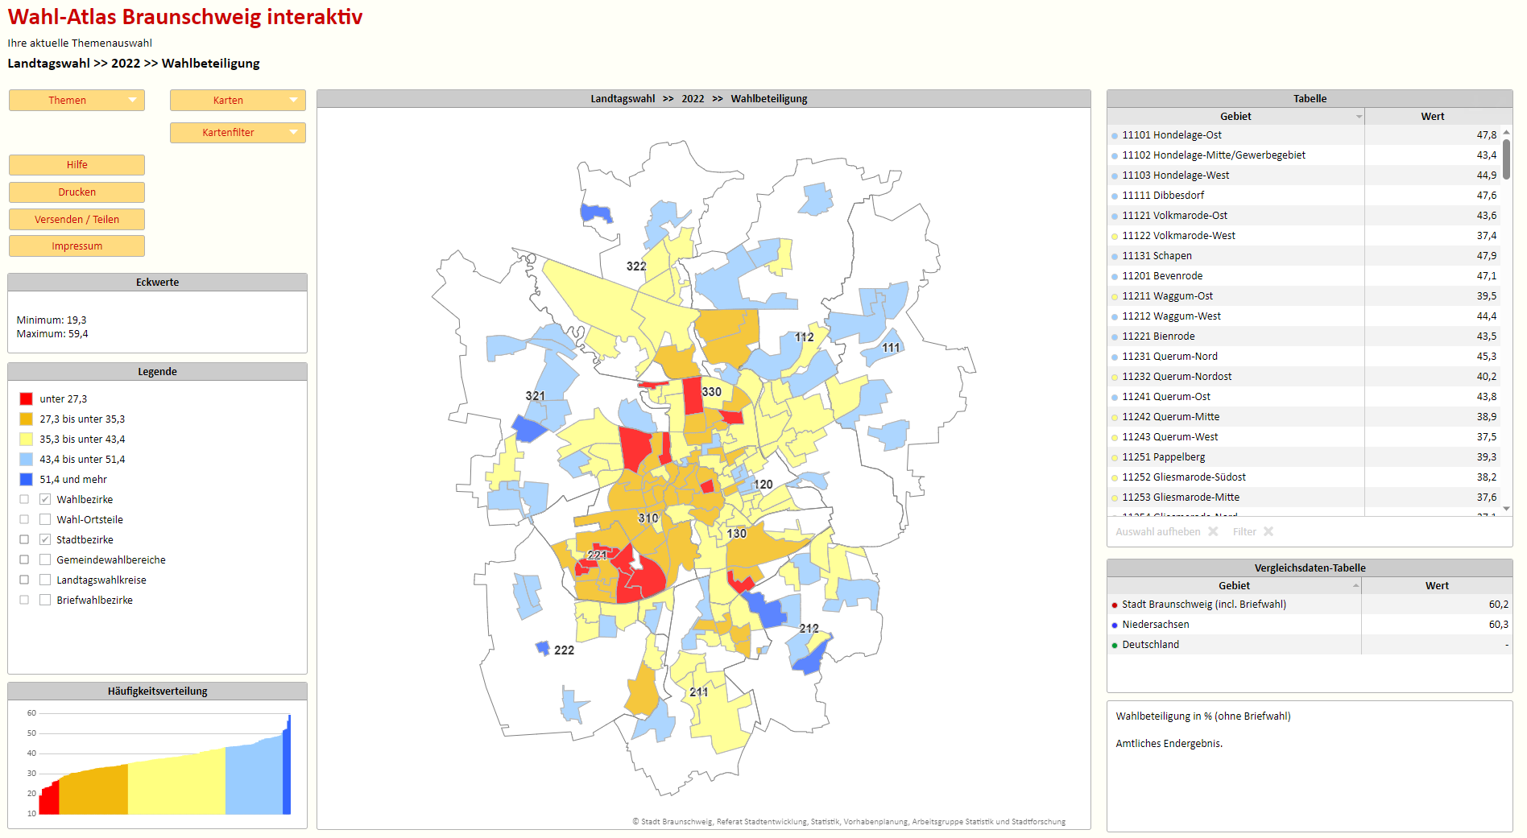

Stadt Braunschweig
Dezernat des Oberbürgermeisters
Referat Stadtentwicklung, Statistik, Vorhabenplanung
Arbeitsgruppe Statistik und Stadtforschung
Reichsstraße 3, 38100 Braunschweig
Tel.: 0531/470-4122
Fax: 0531/470-4141

E-Mail: stadtforschung@braunschweig.de
Internet: www.braunschweig.de/stadtforschung

